상품제안서
[액센] P301 UV 휴대폰마스크 살균기 | 상품코드: F31199

 |  |  |  |  |  |  | 02-412-0044 | www.easy1.co.kr
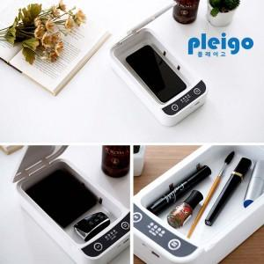

【상세/제작정보】 | <p>택배비 박스당 5000원별도</p>

【인쇄/포장옵션】 | 레이저, 풀칼라 / 포장지포장

【공급단가】 | 수량 | 50~ | 100~ | 500~ | 1,000~ | 2,000~
*VAT별도 | 단가 | 11,290원 | 10,870원 | 10,450원 | 10,030원 | 9,780원

【상품 URL】 | https://dev.easy1.co.kr:443/src/goods_detail.php?gdno=31199

